①説明
■説明
ランディングページと商品が購入・決済できるサイトを検討しております。
シート②から⑥は販売店との商談等で利用します。
ただし画像やイラストはネットからDLしたので、新しく作成をお願い致します。
サイトの希望は下記のとおりです。
①商品の概要がわかるようにランディングページの作成
②商品の購入・決済ができるサイト
※質問です。オリジナルの商品サイトかワードプレス等のECサイトを利用した方が良いのか迷っています。どちらが良いかご提案をお願い致します。
※また、商品が売れたときに商品毎にECサイトへ手数料がかかるECサイトは嫌です。
※商品サイトに会社情報ものせたいです。
③一度購入したお客様が再度購入する時の入力の手間を省けるように、会員になれるサイトが良いと考えています。
④デザインはオリジナルで、スマホ対応、問合せフォーム、SEO対策を希望します。
⑤画像や素材も用意してほしいです。添付のシート②から⑥は現在商品説明などで利用している資料です。
この画像はネットからコピーしているので、新しく画像とイラストの作成をお願い致します。
⑥文章は相談して決めたいですが、案程度は頂ければ助かります。
現在、ショップロゴを作成中です。ショップカラーはビビットピンクです。
私達が取り扱うCBD商品は今のところ日本で取り扱い会社が少なく、その為、HPや商品サイトが良くないものが散見されます。
つまり良いサイトが作れれば、どこよりも感じの良いお店という認識で売り上げが向上すると考えます。
私は、このCBD商品で3年後には売り上げを20億円にするという目標があります。
お客様の入り口となるサイトは他社より良いものにしたいと考えております。
宜しくお願い致します。
弊社の強み
①アメリカ企業と直接取引の為、他社より安価である。
②自分の子供が重度なアトピーからCBDに出会い、その効果を観察する事が出来た。
③他社のCBDパウダーの商品は1グラムが9割以上です。これでは1週間から10日程度ですが、私たちは３ｇ商品です。約1ヶ月利用できます。
ターゲットは主に女性です。
高級なサプリを求める女性のイメージです。
中には、男性の経営者や給与水準が高い方が好まれます。

下記は他社サイトです。CBDがなんであるかがわかると思いますし、サイトに対しての私の感想から作成イメージがわかると思います。
この他社の情報ご確認頂ければ、CBDのイメージが理解できると思います。

他社サイト | 私の感想
https://www.plus-weed.jp/ | なんかテキストっぽい感じで好きではありません。客層が男性の喫煙者なのでしょうが、扱っている商品は同じものです。
https://www.vapemania.jp/index.html | 現在、日本で一番商品豊富な会社です。サイトがごちゃごちゃしていてあまり好きではありませんが、情報は一番多く掲載されています。
https://www.cbd-health.jp/ | 簡易的で商品サイトというより、コーポレートサイトに近い感じがします。私が求める商品サイトではありません。
https://kenkoutaima.jp/shopinf/ | コンセプト和とわかる明確で色合いも統一されてる感じがします。私が求めるものとは違いますが、きれいにまとまっていると思いました。
https://elixinol.co.jp/ | 日本最大手のメーカーです。商品に特化したサイトだという印象がありながら、会社概要やQAも校正はありこんなイメージを希望します。ただトップ画面が1枚で動かないのがあまり好きではありません。
http://www.cbd-japan.co.jp/ | シンプルできれいな印象を受けて好きですが、物足りなさを感じます。
http://pure-cbd.jp/ | シンプルできれいでトップも変わるので好きなデザインですが、もう少し商品サイトっぽいのが希望です。
https://cbddreams.net/ | 陳腐な印象を受けます。とくにカラフル過ぎるところが安っぽいです。
https://www.hemptouch.co.jp/ | きれいでシンプルでイメージに近いですが、なんかテキストっぽさを感じてしまいます。また、トップが短すぎるのもマイナス点です。
https://www.cbdfx.jp/home | 海外大手メーカーの日本代理店企業です。サイト自体はブログっぽくて好きではありません。商品量が多く情報も多いので掲載している内容は良いです。
https://flyard.official.ec/ | がちゃがちゃしていて、画像も大きく感じてしまいあまり好きではありません。

https://www.cbd-oil.jp/hempnavi/1?utm_source=yahoo&utm_medium=cpc&yclid=YSS.1000410520.EAIaIQobChMI9LWe6OqH6gIVjLaWCh3DaQdQEAAYAyAAEgJtqPD_BwE | 文字が大きすぎるのと、強弱がないような感じがしました。
https://www.hemptouch.co.jp/lp/2?utm_source=yahoo&utm_medium=ss&yclid=YSS.1000217975.EAIaIQobChMI9LWe6OqH6gIVjLaWCh3DaQdQEAAYASAAEgJgfPD_BwE | 素材は良いと思いますが、何か物足りなさを感じました。
https://etvos.com/lp/s-114/campaign/index_17a.html | 清潔感があり良い印象を受けます。

②CBDとは
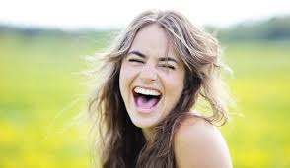




FUN THE CBD™
CBD AISORETO
PURE POWDER
3,000mg ※NO THE
超高濃度 純度99％
結晶粉末 米国産
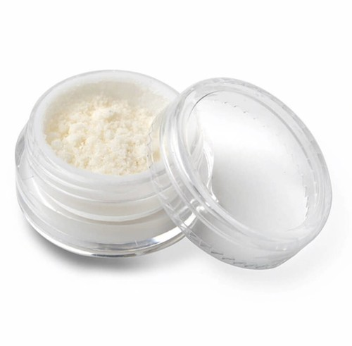

 |  | 高純度 CBDパウダー 3g（3,000mg）
 |  | 産地：アメリカ合衆国
 |  | 製品：CBDパウダー（アイソレート）
本商品は1日0.1グラム程度の摂取で約30日間利用できます。
《摂取方法目安》
1日の目安摂取量は0.05グラムから0.1グラム程度です。
1回0.05グラムを朝と夜の2回で0.1グラムの摂取が一般的です。
 |  | 抽出：カンナビス植物の種、茎
 |  | 成分：CBD、ゼロTHC
 |  | 付属：すくう用の匙（サジ）付き

 | ¥17,400

 |  | ※こちらの商品には消費税が含まれます。

■■安全性について 本製品は第三者機関での分析、厚生労働省検疫課の厳しい審査
をクリアした100%合法の製品です。
また、当店が取り扱うCBDは、厚生労働省・税関に事前連絡を
し、法律に接触しない事を確認しております。 CBDに違法性は
御座いませんのでご安心ください。
■■ CBD（カンナビジオール）とは 大麻の主成分はCBDとTHCの大きく分けて2つに分類されます。
THCには精神活性作用があると同時に、日本では厳しい法律が
定められています。一方、大麻成分のうち約40％を占めると言
われるCBDには精神活性成作用はなく、日本でも合法です。
■■CBDアイソレートはどうやって使えばいいの? 完成したCBDアイソレートは水溶性、油溶性の粉末なので混ぜ
てお使いいただけます。 CBDアイソレートはごく微量の苦味がありますが無臭に近く、
ほぼ無味無臭です。
その為、CBDオイルの苦みが苦手な方におすすめです。
■■どうやって服用すればいいのか? 1.舌下に60秒間含ませてから飲み込むのが一番簡単でシンプル
な摂取方法です。 2.グミやお菓子に入れてみる。 3.海外では、コーヒー、紅茶、カクテルのレシピとして一般的
に使われています。 4.プロテインや、青汁、フルーツスムージーなどに混ぜて健康
目的にもオススメです。 5.ボディクリームやバーム、エッセンシャルオイル、化粧水に
混ぜて肌に馴染ませるのも効果的です。
■■CBDアイソレートとは
CBDアイソレートパウダーは、ヘンプより超臨界二酸化炭素技術で抽出したフルスペクトラムヘンプオイルを、精製分離しCBD成分のみとりだした製品です。 THC成分が一切含まれておりませんので安全にご使用できます。検査機関で定期的に手成分検査を行っていおりますが、THC0パーセント・CBDは99.92％と高濃度なCBD製品です。
■■いつ服用すればいいの？ 1.ヨガの瞑想前後 2.就寝する1時間前 3.トレーニング後のリカバリー 4.偏頭痛等の神経の痛み
5.つらい生理痛の痛み
6.ストレスが溜まった時 7.神経が過敏になってしまった時
等 ■■CBDの効果 様々な研究結果が発表されており、世界中の医療関係者や科学
者、各業界で注目を浴びていまいます。
現在、医療用、スポーツ、トレーニング、脳疾患、パーキンソ
ン病、生理痛、PMS、アトピー、ニキビ、ガン腫瘍、うつ病、
睡眠障害、神経変性疾患、てんかん、ガン疼痛、神経膠腫、型
糖尿病、潰瘍性大腸炎、統合失調症、等に対する製品が開発さ
れてます。CBDパウダーとは、その製品の原料です。 ■■注意点 妊娠中、授乳期間中のかたは、医師の相談を煽ってください。 子どもの手の届かないところへ保管下さい。

CBDとは | ECSとは

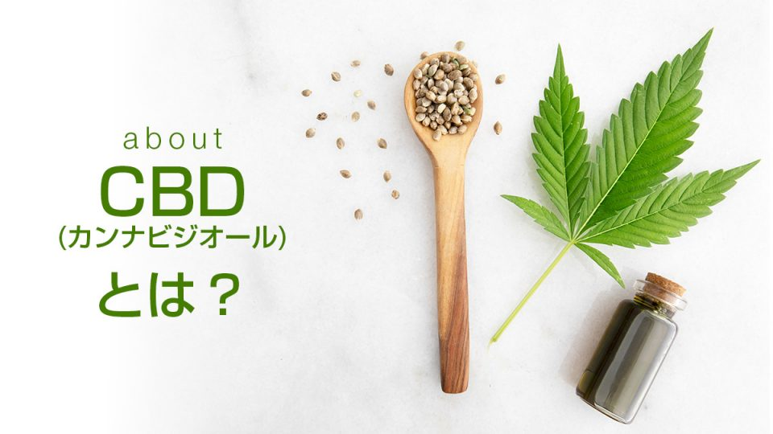
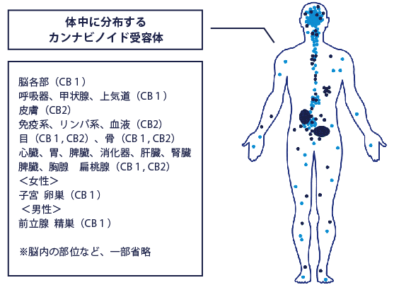

CBD=カンナビジオールは麻から抽出される科学物質の一種で植物性カンナビノイドの一つとして知られています。 カンナビジオールは、未だ全容が解明されていないものの80種類から114種類とも言われ、在的な可能性を秘めた 天然化合物として1,000論文以上の研究が行われております。 その研究では、様々な症状に効果がある事が明らかにされつつ、海外では医薬品として利用されています。
カンナビジオールは、サプリメントとは違うメカニズムで人体に作用します。通常、サプリメントは、食べ物と同じく腸から吸収され数週間～数か月をかけて、体の細胞を修復します。
しかしカンナビジオールは、まったく異なり私たちの身体のなかにあるECSを活性化し、脳内にある受容体に直接作用します。
体内には、地球上で生きていくために本来備わっている身体調節機能＝ECS（エンド・カ ンナビノイド・システム）があります
ECSは人間が生活していく上で欠かせない、感じる事、動作、反応、食欲、睡眠、不安コ ントロール、認知、など基本的な生態系機能の恒常性（バランス）を保つ非常に重要な役 割を担っています。
最近の研究では、ECSは外部からの強いストレスを受けたり、加齢に伴う老化によって ECSの働きが弱り、いわゆる「カンナビノイド欠乏症」になると、様々な疾患になる事が 明らかになってきました。
CBD=カンナビジオールは、これらの全身にある受容体（CB1、CB2）に直接的に働きか けることで、本来のECSの働きを取り戻すことができると言われております。

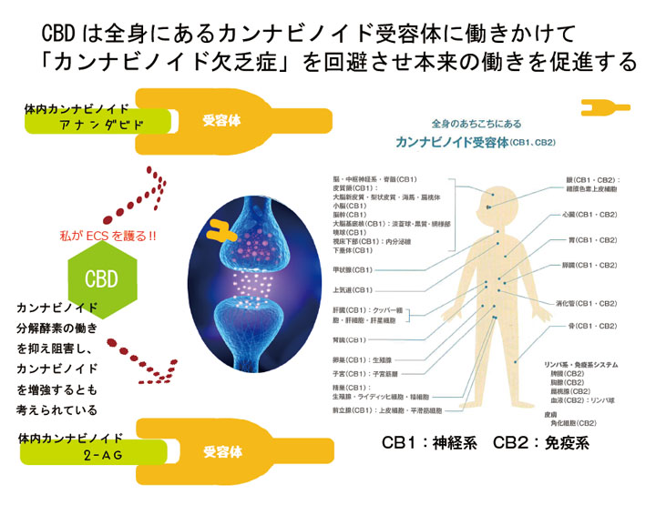

CBDに期待されている効果/効能

人間や動物の体内には身体調節機能(ECS:エンドカンナビノイドシステム)という
身体の発達と老化、認知と記憶、免疫調整、感情制御、運動機能、 神経保護など様々な身体機能の調整を行っている機能があります。このECSにCBDが働きかけます。

深い眠り 不眠症改善

依存性が低く、精神的にリラックスする
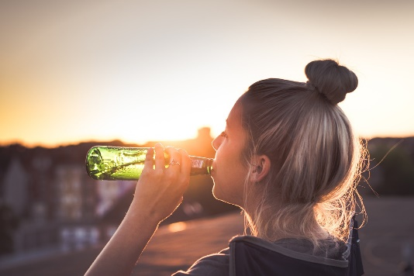
CBD（カンナビジオール）の代表的な効能は、摂取することで精神的にリラックスするという点です。 不安感を軽減して、精神的にリラックスできるということで、大事な仕事をする前や家に帰ってから 休憩する時、就寝前に摂取する人が多いです。
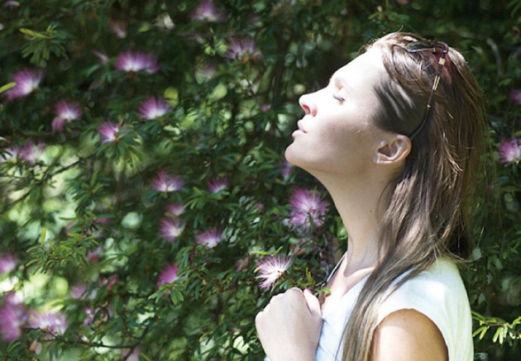
ストレス軽減 自律神経を整える

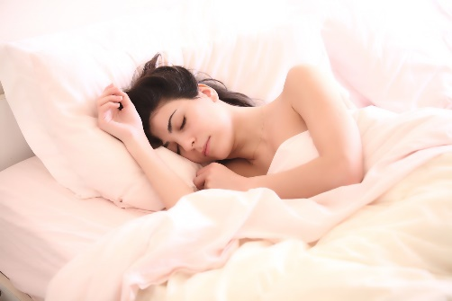
不眠症で悩んでいる人には嬉しい効能です。また、昨今の健康志向の高まりにはとっても重要な効果です。 CBDは人の寝つきを良くして、睡眠の質を向上します。 アルコールと同様に体感には個人差がありますが、特に寝起きの良さを体験したという声を良く聞きます。
睡眠の質を向上する

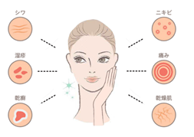
アンチエイジング

運動後の過度な炎症を抑える

CBDはWADA（世界ドーピング防止機構）の禁止リストから除外されたため、アスリートも使用するこ とが可能になりました。 実際に摂取することで、運動によって起きた過度な炎症を抑えることができます。 リラックス効果も含めて、アスリートが摂取したくなる効能が多く存在しています。

CBDはこんな方におすすめです。

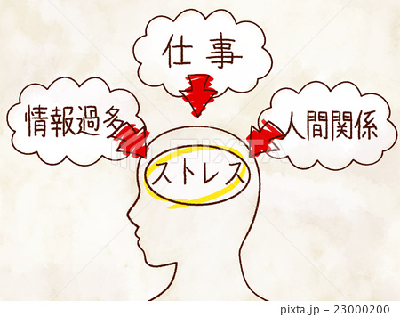
ストレス過多
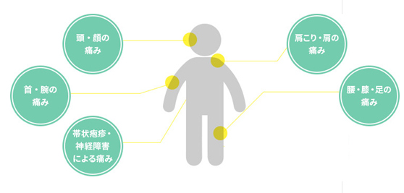
慢性的な身体の痛み

精神的な不安や行動
肌荒れやニキビ
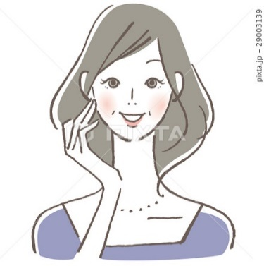
アンチエイジング
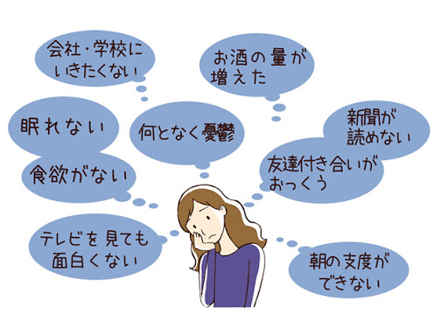
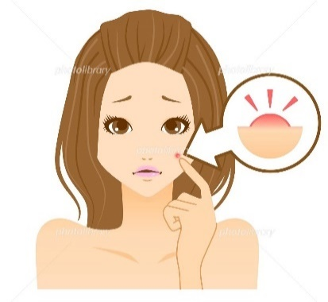

片頭痛
アトピー症状
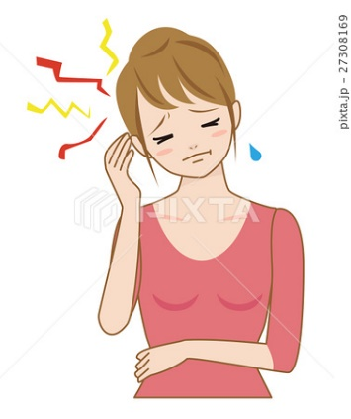
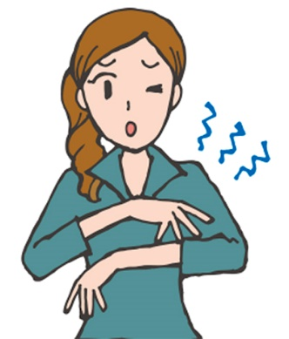

時代はセルフメディケーション
自分の健康管理は自分自身で
さあ、始めよう。

③接種方法と注意事項
CBDパウダーの接種方法

CBDパウダーとは、パウダー（粉末）状のCBDのことです。
大麻草から抽出した成分のうちCBD成分のみを分離し、そのまま結晶化させることでパウダー状に作られています。
1日の摂取量は約0.1グラム程度、1回0.05グラムを朝と夜の2回が一般的です。

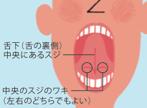
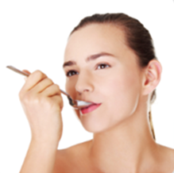
①CBDパウダーの摂取方法：そのまま舌下でなめる
 | １、CBDパウダーを指につけ、舌下(下の裏側）にのせます。
 | ２、飲み込まず60秒間舌下にCBDパウダーを置いておきます。
 | ３、60秒後に飲み込みます。
CBDパウダーは無味無臭なので、そのまま舐めて摂取がしやすいです。
CBDオイルだと、CBD独自の苦みを感じで舌下摂取しらずい方でもCB
Dパウダーであればそこまでの不快感はないでしょう。

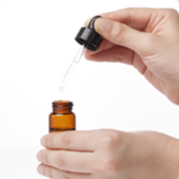
②CBDパウダーの接種方法：オイルに混ぜ、食用CBDオイルとして摂取
オリーブオイルやココナッツオイルなどの食用アイルにまぜて使います。
CBDパウダーは調理油のような油分の多い食品に溶けやすいため簡単にオイルと混ざります。
お料理の仕上げなどでかけて食べれば、日常的に摂取し続ける習慣が出来そうですよね。
※CBDは180℃を超えた高温で熱すると破壊されてしまいますので、ご注意ください。

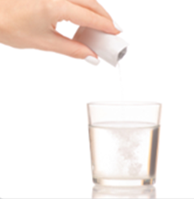
③CBDパウダーの接種方法：飲み物に混ぜて摂取する
珈琲や紅茶、水等普段の飲み物にまぜて使います。
CBDコーヒーやCBDエナジードリンクなど多くの商品がありますが、
普段から愛飲している飲み物でオリジナルCBDドリンクを作ってみ
てはいかがでしょうか。

※CBDは180℃を超えた高温で熱すると破壊されてしまいますので、ご注意ください。
湯せんをしCBDパウダーが解けなかった場合、温度を上げすぎずに時間をかけて溶かすようにしましょう。

CBD摂取の際の注意事項

興奮作用のあるものとの併用
興奮作用のあるエナジードリンク類と一緒にCBDオイルを摂取してしまうと、それぞれの特徴がなくなってしまいますのでおすすめしません。
また、フルスペクトラムCBD製品に含まれるテルペンのひとつ「ミルセン」はCBDの摂取効率をアシストしてくれるので、CBDを摂取する1時間
くらい前にミルセンを多く含むマンゴーなどを食べると効果的です。

薬や他のサプリメントとの併用
CBDオイルとお薬や他のサプリメントとの併用につきましては、人によって処方されているお薬や摂取されているサプリメントが異なるため一概
にお答えすることができません。併用をご希望の場合は、医師や薬剤師へ相談して下さい。
またサプリメントを併用する場合にはメーカーにお問い合わせして下さい。

体内に行き渡る速度について
舌下から摂取したCBDは早い人で30分くらい、遅くても1時間半ほどで体内に行き渡ります。
わたしたちの身体にある細胞同士の情報伝達活動を支えているのが身体調節機能（エンド・カンナビノイド・システム）です。
摂取したCBDがカンナビノイド受容体を活性化させ私達の身体をサポートしてくれます。

生体利用効率について
経口摂取の場合、生体利用率は10～20%くらいといわれています。
つまり、1000mgのCBDを摂取した場合、体内のカンナビノイド受容体にCBDが届くは100～200mg程度となります。
そのため、CBDオイルはCBDの含有量をよく確認し、しっかりとした量のCBD製品を選択することをおすすめ致します。

蓄積について
CBDは3日～5日ほど体内に蓄積されるので、まずはしばらく継続して使用してみて下さい。
長期間（30日程度）CBDを体内に留めることで、より良い体質を作っていくことができます。

妊娠中・授乳中の方
CBDが乳幼児に及ぼす影響というのはまだまだ研究段階です。妊娠中や授乳中の方はご利用をお控え下さい。
どうしてもの場合は、一度医師にご相談をお願いします。

食品アレルギーをお持ちの方
CBDオイルを摂取して0.2～0.3％程度の方が腹痛などを訴えたり、アレルギー症状を引き起こすことが確認されています。
ですが、WHO（世界保険機関）の報告書によるとCBDには副作用の懸念は極めて低く、また複数の医療用途があると発表されている成分です。
WHOに認められている成分ですので安全性は極めて高い成分となります。

身体に合わない方
万が一、CBDオイルが身体に合わない場合はご利用をお控え下さい。
CBDオイルを摂取中に何らかの異常を感じたら、すぐに使用を中止して医師や薬剤師に相談してください。

CBDパウダーの保管方法について
CBDパウダーは直射日光や高温多湿を避けて 20℃ 以下で保管してください。
開封後は容器の蓋が閉まっていることを確認し、冷蔵庫などで保管することをオススメします。

CBDオイルの効果・効能について
CBDは日本で健康食品・サプリメントという扱いなので、効果や効能についての医療的な主張をすることはできません。
しかし、ご購入されたお客様の中には偏頭痛、睡眠、ストレス、などの悩みを抱えている方が非常に多いです。

よくあるご質問

Q: ヘンプはどんな植物ですか?
A: ヘンプは中央アジアが原産地と考えられ、現在は世界各国に分布しています。かつてはクワ科に分類されていましたが、アサ科が新設され、
アサ科アサ属に分類されています。アサ科アサ属に分類されている植物は ヘンプ(麻)だけです。ヘンプは科学的に薬用型・中間型・繊維型に分
けられています。古代より食用や産業など様々な用途で私たちの生活で利用されてきた植物です。

Q: ヘンプにはどんな成分が含まれているのでしょうか？
A: ヘンプに含まれている成分の総称をカンナビノイド(Cannabinoid)といいます。
カンナビノイドには80種類から104種類の生理活性物質が存在しており、 ヘンプに含まれているカンナビノイド成分の代表的な成分は、カンナビジ
オール(CBD)と呼ばれる成分です。

Q:カンナビジオール(CBD)とは何ですか？
A: ヘンプ(麻)に含まれる成分のおよそ80種類から104種類のカンナビノイドの中で、有用性が最も高い成分がカンナビジオール(CBD)です。
カンナビジオール(CBD)はカンナビノイド成分の中で2番目に傑出した化合物です。
CBDは向精神活性作用がなく、恒常性の維持や多くの可能性を秘めた化合物としても有名です。

Q: カンナビジオール酸(CBDA)とは何ですか？
A: CBDと共に語られるその他のカンナビノイド類のひとつ、「CBDa」をご存知でしょうか。
CBDa、カンナビジオール酸とも呼ばれるこの成分、読んで字のごとくCBDの酸化型バージョンです。「生のCBD」とも言われます。
ヘンプに含まれるカンナビノイド成分は、すべて酸化型バージョン(~a)という形で存在しています。
CBDはCBDa、CBGはCBGa、CBCはCBCaという化合物でそれぞれ存在しています。
カンナビノイド成分に光や熱を加えることによって、おなじみCBDというが得られるわけです。

Q: なぜカンナビジオール・CBDが世界で注目されているのですか？
A: 先進諸国の研究によって、CBDの様々な有用性が報告されているからです。
イスラエルや欧米をはじめとする世界各国で、日々CBDの研究・実験等が行われています。
2018年1月に世界保健機構(WHO)は、カンナビジオール(CBD)成分の有用性を正式に公表しています。
同様にアンチドーピング機構(WADA)も同様に禁止薬物指定からカンナビジオール(CBD)を除外することを公表しました。
日本でもCBDオイルは、サプリメント（健康補助食品および健康食品）として、安心・安全に摂取することが可能となっております。

Q: CBDオイルとは何ですか？
A: CBDオイルは、産業用ヘンプ植物の成熟した茎から抽出して得られるオイルであり、天然由来の希少なカンナビノイドとテルペン類が豊富に含
まれた製品を指します。

Q: 『CBDオイル』とはどう定義された製品を指すのでしょうか？
A: ヘンプシードやオリーブオイル・ココナッツオイルをベースオイルとし、カンナビノイドエキス(CBD)がそれらベースオイルに乳化されていれ
ば、いかなる種類でも「CBDオイル」となります。国よってはCBDオイルに含まれるカンナビノイドエキスは、花穂や葉から抽出したエキスを使
用しているケースが殆どです。日本では成熟した大麻草の茎及び種子から抽出されたエキス以外は、大麻取締法に違反するため、CBDオイルを購
入される際はくれぐれもご注意してください。弊社で取り扱っているCBDオイルは、すべて国の認可を得た商品のみを販売しています。

Q: CBDオイルとヘンプオイルの違いは何ですか？
A: CBDオイルは、植物性ベースオイルとCBDエキスの混合物のことです。一方、ヘンプオイルはヘンプシード(種)から作られたオイルで、通常カン
ナビノイド類はそれほど含まれていませんが、脂肪酸が多く含まれ、健康には大変期待できるオイルです。

Q: 内因性カンナビノイドとは何ですか？
A: 私たち人間を含めた哺乳類動物の体内にもともと存在するカンナビノイドのことです。「内因性カンナビノイド」とも呼ばれています。
体内で発見されたこの内因性カンナビノイドには、それを受け入れる受容体（レセプター）も存在しており、神経系のCB1レセプターと、免疫系の
CB2レセプターがあります。
特に脳と免疫系内に豊富に存在しています。それら受容体を制御する機能を、「エンドカンナビノイドシステム(ECS)」と呼びます。
この機能が、生体の健康を保つカギとなるのです。体内の恒常性を保つ重要なシステムと考えられています。

Q: 日本でヘンプが販売されていたことはあったのでしょうか？
A: 戦前までの日本には、衣・食・住・医療など多岐にわたり、麻を利用する文化が存在していました。
現在の日本でも、品種改良された「トチギシロ」という品種の産業用大麻が栃木県で栽培されており、天皇家(神道)の儀式のために奉納されたり、
神社のしめ縄の原として用いられていたりしています。
また、私たちが使っている七味唐辛子に含まれている麻の実や、世界で話題になっているヘンプシードオイルなども産業用大麻から精製されています。

Q: カンナビジオール・CBDの使用は日本で規制されていないのですか？
弊社が取り扱いを行なっているCBDオイルは、すべて産業用大麻の茎および種子に由来するヘンプエキスを使用いています。
また正式に国の認可を得て販売していますので、安心かつ安全にサプリメントとして使用していただくことが可能です。
産業用大麻の花穂や葉などから抽出されたカンナビジオール・CBDは規制対象になりますのでくれぐれもご注意してください。

Q: CBDオイルを日本で摂取しても問題ありませんか？
A: 問題ございません。弊社ではお客様に安心・安全を担保するために正式に国から認可されたCBD製品のみを販売しています。
産業用大麻の成熟した茎及び種子から抽出された100%天然由来のCBDエキスが使用されているか、品質の安全性に問題がないか、多岐にわたる独自
の厳格な基準を設け、クリアしたCBDオイル製品を取り扱いしています。

Q: 通常タイプのCBDオイル商品と高濃度なCBDオイル商品の摂取量がなぜ同じなのですか？
A: 体内に摂取するカンナビジオール・CBDを含むカンナビノイド成分は、摂取した量に比例して恒常性の維持に役立つことが研究で分かっています。
そのため、1日に1500mg以下のCBDを摂取する場合、CBDの濃度が0.8％製品と5％製品を比べたとき後者の高濃度なCBDオイルを摂取した方が健康
をより強くサポートしてくれるということを意味しています。

Q: 子どもにCBDオイルを摂取させる場合、1日に何滴が目安ですか？
A: お子さまにCBDオイルを摂取させる場合は、各製造メーカーの推奨摂取量の半分、もしくは1/3程度から様子をみていただくことをおすすめして
います。また、かかりつけの医師に必ずご相談しただいた上でのご利用をお願いしております。

Q: CBDオイルを摂取するタイミングや回数は？
A: CBDオイルを摂取する最適なタイミングは、就寝1時間前などをお薦めしております。
各製品によって目安摂取量が設定されています。1日の摂取量を朝昼晩と回数を小分けにすることも可能となっております。

Q: CBDオイルはいつ摂取するのがよいのでしょうか？
A: CBDオイルは、いつでもお気軽に摂取することが可能です。食前より食後にCBDオイルを摂取することをおすすめしています。
CBDオイルは稀に眠気を誘発する恐れがあるため、運転前や運転中の摂取は必ずお控えください。
尚、1日の摂取目安量を参考に、摂り過ぎにならないように注意してご利用ください。

Q: カンナビノイド成分は、アレルギー反応を引き起こしますか？
A: 木、草や雑草の花粉のように、ヘンプの花粉も、非常に少数の人々に対しアレルギー反応を引き起こす可能性があります。
このテーマは、深く研究されていませんが、ヘンプによってアレルギー反応を引き起こすことを指摘する科学的な記事や研究があります。

Q: なぜカンナビノイド成分はアレルギー反応の原因になるのでしょうか？
A: カンナビノイド成分は400種類以上の異なる分子を含んでいます。植物カンナビノイド、テルペン、クロロフィル、アルカン、窒素化合物、ア
ミノ酸、糖、アルデヒド、アルコール、ケトン、フラボノイド、グリコシド、ビタミン、色素、水分。稀に、ある種の天然の化合物に対してアレ
ルギー反応を示す人がいます。たとえば、テルペンは多くの食品や化粧品に含まれていますが、ごくわずかの人に対してアレルギー反応の引き金
になることが知られています。

Q: 多くの人がカンナビノイドに対してアレルギー反応を示しますか？
A: これまでに得られている知見から、私たちは、アレルギー反応は、カンナビスを使用する際の健康への悪影響の一つとして、ごくたまに報告さ
れているだけであると結論付けています。これらの稀な副作用の背景にあるメカニズムを明らかにするために、より制御された研究が求められて
います。

Q: CBDオイルは犬や猫などの動物に使用できますか？
A: CBDオイルは犬や猫などの哺乳類の動物にも安全・安心に使用することができます。
哺乳類動物も内因性カンナビノイドの受容体を体内に備えているため、人間同様に恒常性の維持を最大限に引き出してくれます。
安全のため一度かかりつけ獣医へのご相談を必ずお願いします。

Q: 動物にCBDオイルを摂取させる場合、1日の摂取量は？
A: 犬や猫その他の哺乳類動物にCBDオイルを摂取させる場合は、各製造メーカーの1日の摂取量の半分、もしくは1/3分程度の摂取量からはじめ
ていただくことをおすすめしていています。

Q: おすすめのCBDオイル摂取方法はありますか？
A: 当サイトがおすすめしている、CBDオイルの摂取方法をご案内します。
CBDの特性として、CBDオイル摂取後に体内に蓄積されるという性質があります。CBDを2～3週間使用した後に、同じような恒常性を得るのに必
要な容量は、もともと摂取していた容量よりも少なくなるという報告があります。
この特性を踏まえて、初期段階に摂取するタイプはCBD含有量が高濃度であることが一番好ましいです。
その後、2～3週間後から徐々にCBDの濃度を減らしていけば、効率良く、体内の恒常性を維持し続けることができるのです。
※あくまでも個人差があるため、1日の摂取量を必要以上に減らしていく必要はありませんし、ご自身の体と相談しながら摂取量や摂取方法を模索
していくことをお勧めします。

Q:ヘンプと大麻草（マリファナ）の違いはなんですか？
A:ヘンプとマリファナの違いはCBDとTHCの含有量により決まります。
ヘンプと、嗜好用として有名な大麻草は、どちらも元は同じ「カンナビス・サティバ」というアサ科アサ属の植物です。
THC(テトラヒドロカンナビノール)という成分が0.3%以下の品種が「ヘンプ」、そしてTHC含有量が0.3%以上の品種が「大麻草」と呼ばれます。
大麻草は品種によってTHC含有量が30%以上になるものもあります。

Q:CBDオイルは合法ですか？
ヘンプCBDオイルは日本でも合法です。但し、精神作用のあるTHCを0.3%以上含有する製品は輸入が規制されています。
THC0.3%未満という数値は産業大麻の国際標準です。CBDオイルは栄養補助食品として使用することが許可された食品です。
原料となる生のヘンプ・オイルは、各メーカーが米国内にあるGMP認定施設で製造しています。
CBDオイル製品は適切な手段で米国に輸入されていればDEAがスケジュールIに指定している大麻・THC には該当しません。

Q: 超臨界二酸化炭素抽出法とは何ですか？
A: 超臨界二酸化炭素抽出法は、植物からファイトケミカル（植物性化学物質：CBD、CBG、テルペン類、葉緑素など）を抽出するため、
加圧した二酸化炭素を使う抽出プロセスです。二酸化炭素がある一定の温度と圧力を持つと溶剤のように活性化し、危険を伴うことなく
抽出することができます。最も高額な方法であり、世界でも一番有効かつ安全な植物抽出法だと言われています。
ヘンプの成熟した茎および種子から超臨界二酸化炭素抽出法を用いることで、溶剤やアルコールなどを使うことなく、低温抽出することで、
新鮮はCBDを最大限に引き出し、CBD成分以外にも栄養価が高いカンナビノイド成分、テルペン成分などの化合物を自然のまま抽出することができ
ます。

Q:依存性や危険性はありますか？
A:危険性についてですが、世界保健機構（WHO)はCBDの危険性について一般大衆への健康リスク、及び乱用の危険性はなしと2018年に公式発表を
しています。この発表は世界的にも有名なForbesでも発表され世界中で話題になりました。
現在日本では違法であるTHCを含むマリファナ（大麻、麻）として他と比較しても、依存性はカフェイン以下となります。さらに去年、CBDは世界
ドーピング防止規定の禁止薬物から除外されすでに多くのアスリートは鎮痛を目的としてカンナビジオールを利用しています。

④CBD業界について
なぜCBDオイルが世界的に流行しているのか
現在世界中で健康における高い効能で話題となっているCBDオイルですが、最初のきっかけとなったのは2013年８月11日にCNNで放送された「W
EED」という大麻に関する番組でCBDオイルでてんかんが劇的に改善したある少女の話が紹介されたことでした。
ユーチューブでも日本語字幕版が配信されています。
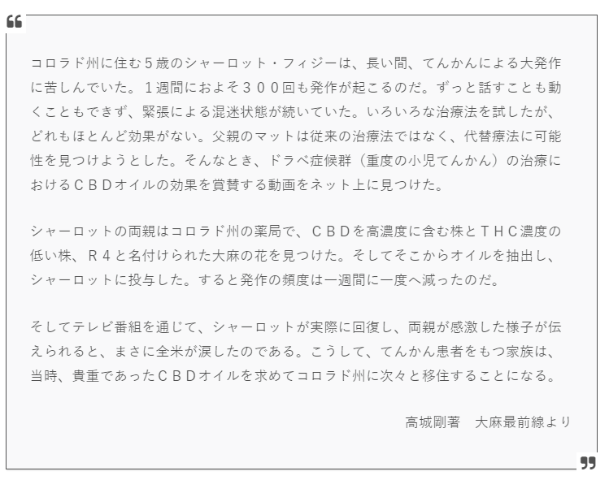
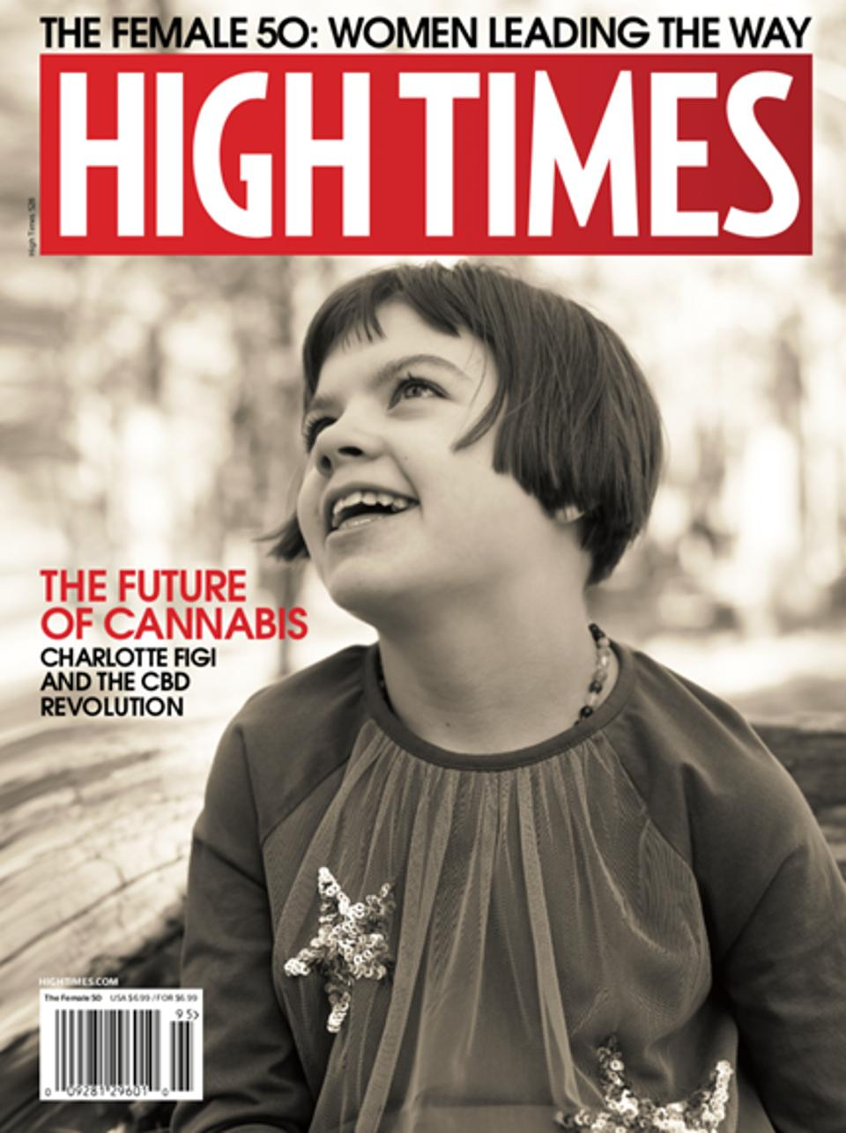

この画像はそのまま
利用してください。
この画像はそのまま
利用してください。

 |  |  |  |  |  |  |  | ハイタイムズ誌の2019年「女性50」号の表紙に掲載されたシャーロットフィジー。
https://www.youtube.com/watch?v=XLMck2VQ8Vw

このことからCBDオイルが全米の注目を集め、アメリカにおけるCBDコンシューマーは2016年１.３億ドル（143億円）にも大きくなりました。

アークビューが行ったレポートでは大麻市場は2022年には約3兆円〜５兆円となるとしており、またマリファナ・ビジネス・デイリーが実施した調査では2022年には18ビリオン-22.1ビリオン(1兆8千億円〜2兆2千億円）規模となると予想している。これらは全米のドーナッツ市場規模とほぼ同規模であり、ビデオゲーム業界に次ぐ市場規模を誇る産業となることを示唆している。 またその歴史的背景から現在でも非合法マーケットが存在しておりその規模を合わせると、タバコに次ぐ市場規模となると予想されている。

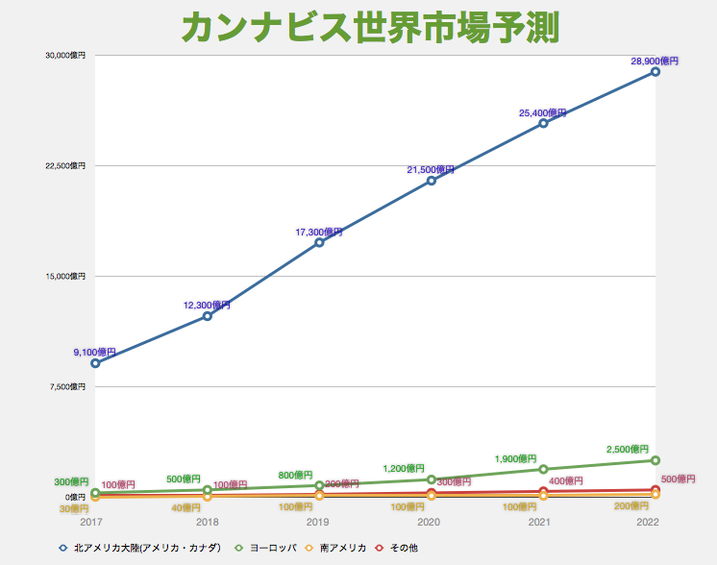
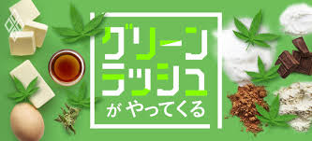

この画像はそのまま利用してください。
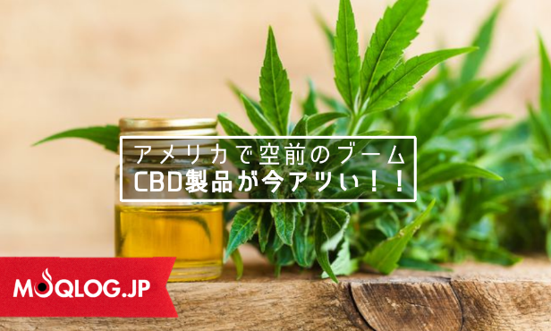

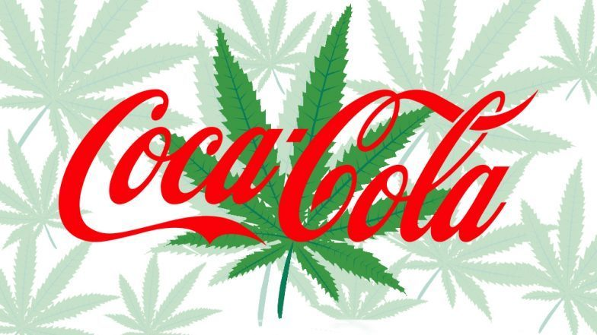

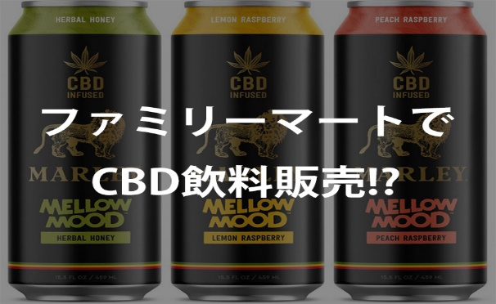

麻について［医療面での研究］
近年、イギリスやカナダのように大麻についての科学的な調査・研究、医療利用への積極的な支援を行う国が出てきており、法規制を受けることな
く動物実験、臨床試験を行える研究機関、研究者も存在する。大麻は毒性が低く急性中毒で致命的となることはほとんどない。喫煙、気化、飲食に
より成分を摂取することで用いられる。規制のない成分カンナビジオール（CBD） が日本に輸入されている。日本では、大麻を用いた臨床試験は麻
薬及び向精神薬取締法により、麻薬研究者でない場合禁止されている。出典：フリー百科事典『ウィキペディア』 （Wikipedia）

日本臨床カンナビノイド学会編『カンナビノイドの科学』の一部を抜粋した小冊子より。
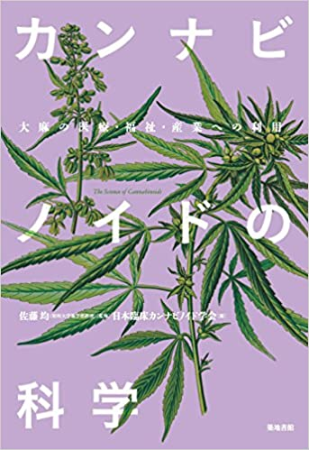
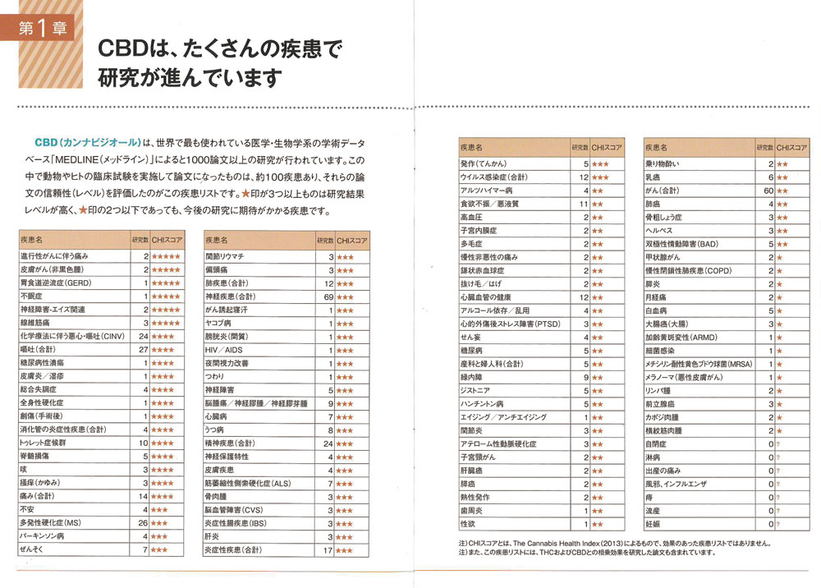
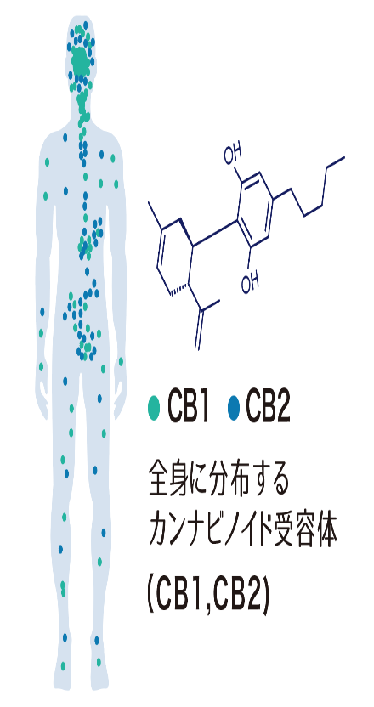

この画像はそのまま
利用してください。
この画像はそのまま
利用してください。

日本で買える大麻の書籍
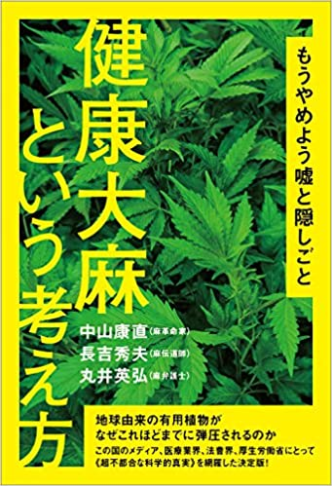
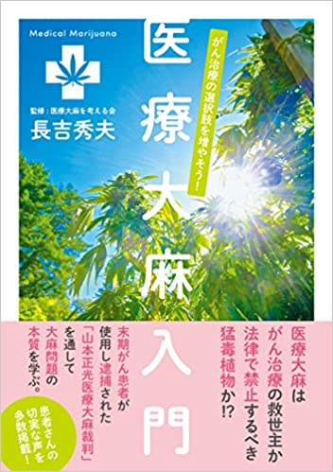
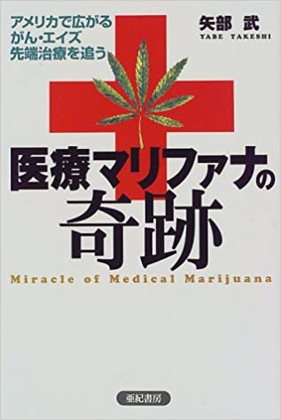
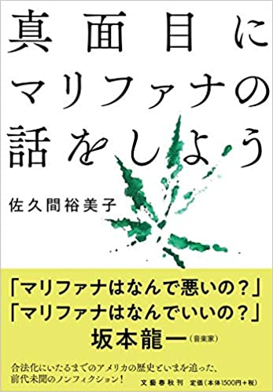

この画像はそのまま利用してください。

大麻草2大成分の違法・合法
大麻草に含有される60種類の成分の中の、2大成分にTHC(テトラヒドロカンナビノール）とCBD(カンナビジオール）があります。
１つの大麻草でも日本において、穂・葉・根に含まれるTHC成分は違法薬物でTHC成分を含まない茎・種子由来のCBD成分のものは合法です。
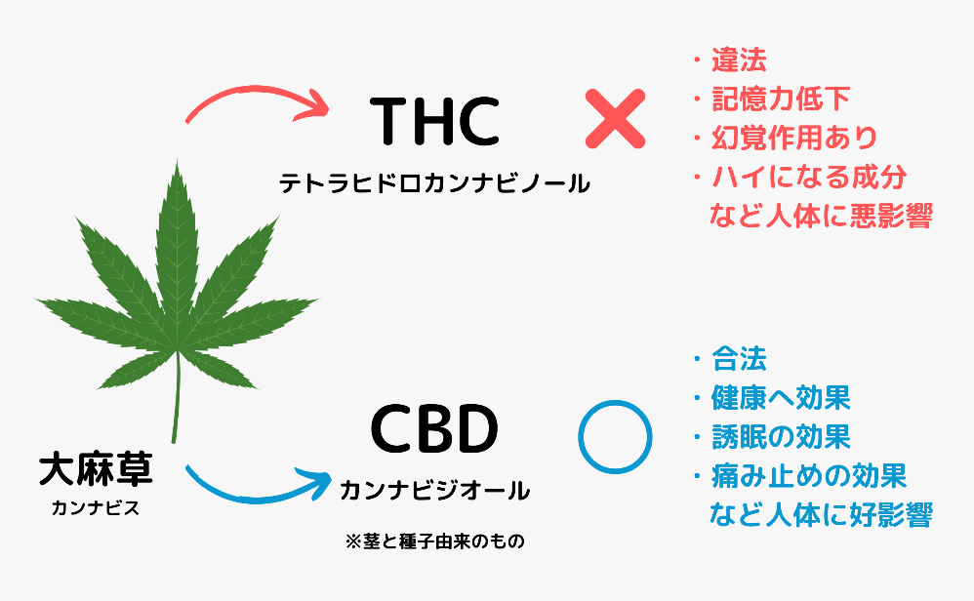
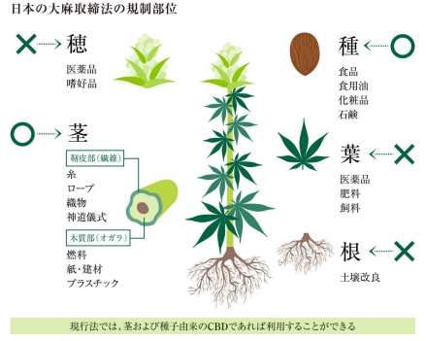

日本における大麻草の歴史
大麻（大麻草）は、日本では縄文時代から繊維作物や食用として栽培されてきました。
衣類や食用のほかにも、大麻は古来から神の宿る神聖な植物であるとして神社のしめ縄に用いられたり、大相撲の化粧綱、和弓の弦、下駄の鼻緒
や麻縄、紐、糸など、多くの用途で利用されていました。
日本において大麻は、実生活にとても重要な三種の草という意味で紅花（べにばな）・藍（あい）とともに三草（さんそう）と呼ばれていたのです。

《現在でも使用されている麻製品 一部》
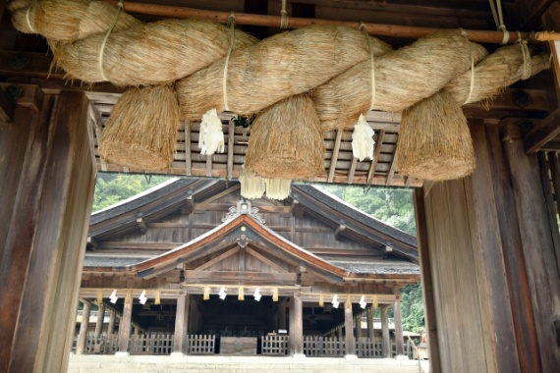
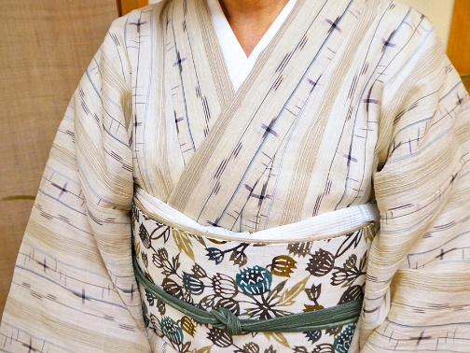
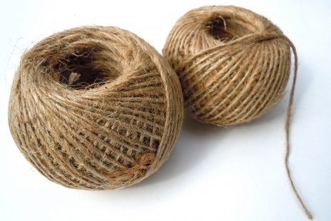

日本の伝統と、古きよき景色を守るために。今知っておきたい、麻（ヘンプ）のお話。
絹や綿と並ぶ天然繊維である「麻」。麻の種類として「リネン（亜麻）」「ジュート（黄麻）」など多くの品種が知られていますが、日本では古来、
麻といえば「ヘンプ（大麻）」のことを指していました。「ヘンプ」は日本全国どこでも生育できる生命力と、茎・葉・実・根まであらゆる部位が
“衣食住”に活用できることから、戦前まで日本の暮らしを支えてきました。栽培が制限されている今でも神社の神事や伝統行事には「ヘンプ」が欠
かせないため、免許を取得した農家が文化を静かに継承しています。日本伝統の麻ともいえる「ヘンプ」は1万年前から栽培されてきました。
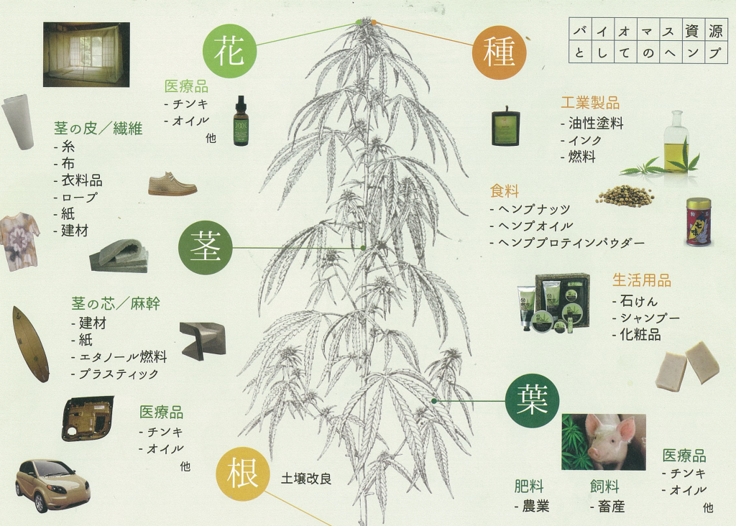

日本におけるCBDパウダーの価格値
2020年6月時点で、日本の3大ショッピングサイトのCBDパウダーの平均価格は7,000円/1グラムでした。
項目/モールサイト |  | 楽天 |  | Yahoo! |  | Amazon |  |  | 合計平均値(税込) |  | 弊社

商品 | CBDアイソレート １ｇ（1,000mg) | 平均 価格 | 6,651円 | 平均 価格 | 8,111円 | 平均 価格 | 6,240円 |  | 平均 価格 | 7,000円 | 1グラム 価格 | 5,800

 |  | 掲載14商品：3,980円～9,500円 |  | 掲載11商品：6,912円～11,000円 |  | 掲載2商品：5,980円～6,500円 |  |  | 掲載27商品：3,980円～11,000円
大手ショッピングサイト3社で販売されているCBDパウダーの平均価格は、2020年6月時点で7,000円/グラムでした。商品種類が豊富なのは楽天でした。
海外メーカーや日本でも人気のある商品が購入する事ができます。Yahoo!ショッピングも商品は豊富でしたが、価格が高い印象があります。
Amazonは商品が2点しかありませんでした。

日本のCBD商品はなぜ高額なのか
アメリカ等の海外と比較して日本のCBD商品が高額なのは、100％輸入商品だからです。
アメリカ等の海外でもCBDは安い商品ではないので、輸入関税や経費等が加算されて日本の価格帯は高級品と呼べるほど高額になったと考えます。
日本製という商品も目にしますが、原料を海外から輸入して日本で生成しているので日本製という考えなのでしょう。
その点弊社はアメリカの認定農場から直接購入し、余計な中間コストなく提供しております。

⑤会社内容
アメリカ産CBD原料の仕入れについて

私達は、アメリカ産のCBD原料を仕入れて、原料販売及び食品や飲料などのオリジナルCBD商品の開発、販売をしております。
アメリカ産のCBDメーカーへ直接伺い、品質を確認し各種許可、届出、認定、成分分析を確認した後、安全なCBD原料を輸入しております。
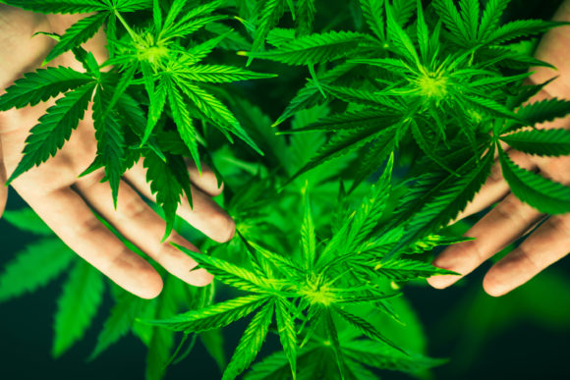
有機農家で栽培した厳選された大麻草のみを使用
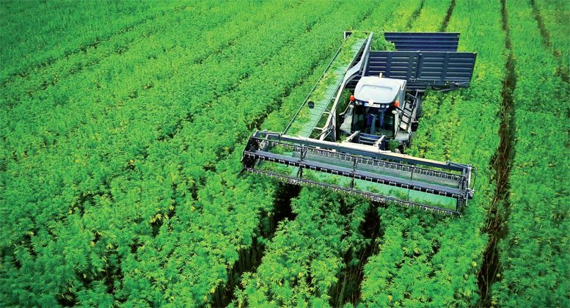
THCフリー

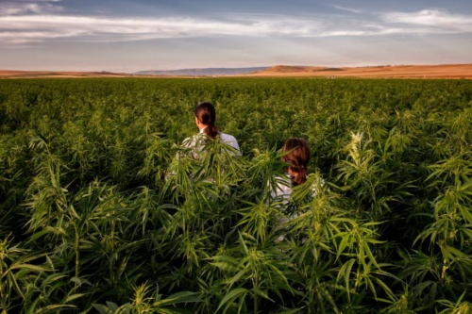
アメリカの認定農場のみと契約

輸入の際は下記書類にて安全を確認をしております。
成分 分析表 | 輸入許可通知書 | 食品等 輸入 届出書 | 貴金属 残留農薬検査書 |  |  | 食品 微生物 検査書

CBD商品の日本加工について

日本でのオリジナル製品は弊社提携工場により、安心・安全に管理されています。
管理 |  |  |  | 成分分析 |  |  |  |  |  | ボルトリング
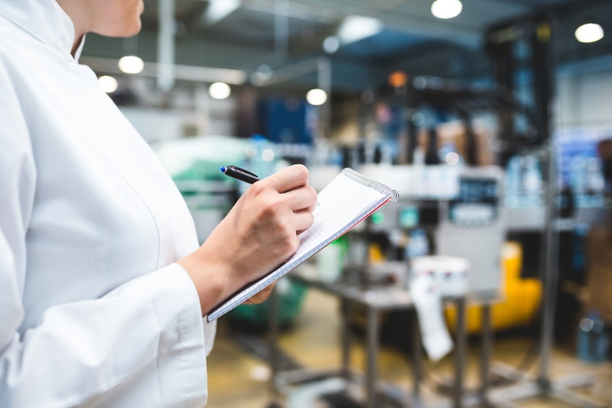
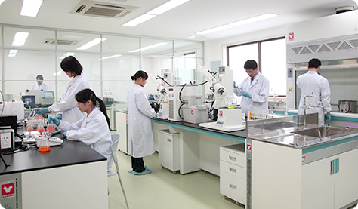
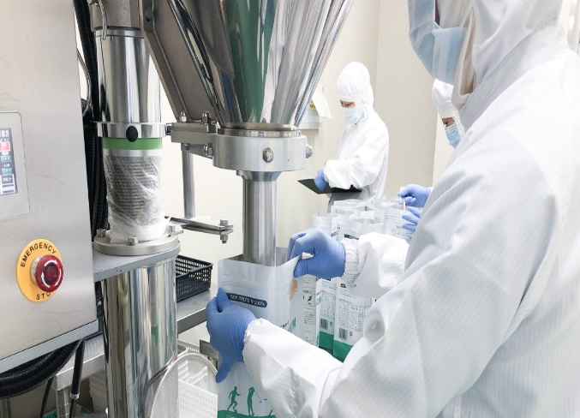

私達の事業紹介

 |  |  |  |  |  |  |  |  |  |  販売活動
 |  |  |  | お客様

 | 工場出荷 |  |  |  |  |  | 販売
 |  |  |  |  |  |  | ・本商品サイト
 |  |  |  |  |  |  | ・各モールサイト
 |  |  |  |  |  |  | ・小売店等
日本 |  |  |  |  | FUN THE CBDTM |  |  |  |  |  | アメリカ

弊社提携 ISO認定工場 |  |  |  |  | 各種申請 届出 法令順守 商品企画 等 |  |  |  |  |  | CBDメーカー 産業用ヘンプ農家 等

 |  | 成分分析 |  |  |  |  |  |  | 調査

 |  | 管理 |  |  |  |  |  |  | 現地視察

 |  | 検査
 |  |  |  |  |  |  |  |  | 契約
 |  | 加工

 |  |  |  |  |  |  | 輸入

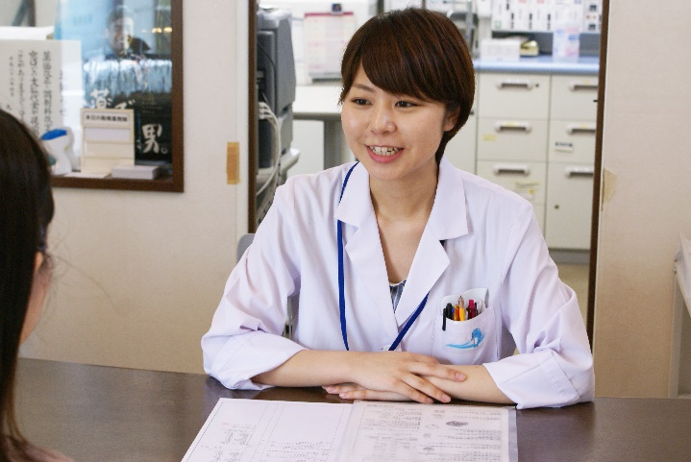 CBDに関する相談（コンサルティング） |  |  |  |  |  | 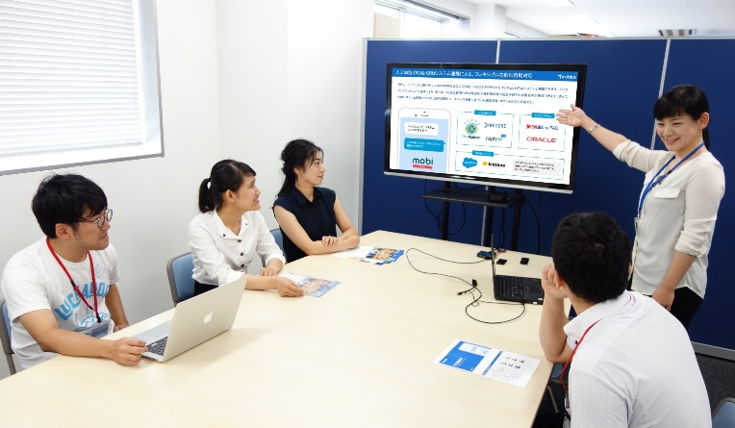 CBDに関する小規模セミナー（※不定期） |  |  |  |  |  | 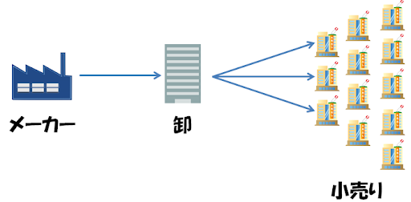 小売店へ卸業

※現在、新型コロナウィルスの影響で対面相談及び商品説明会は行っておりません。再開は本HPでご案内致します。

会社内容

ロゴ |  |  |  |  |  |  | 会社名

 |  |  |  |  |  |  | 店名

 |  |  |  |  |  |  | FUN THE CBDTM

 |  |  |  |  |  |  | 本社所在地

 |  |  |  |  |  |  | 名古屋倉庫・横浜倉庫

 |  |  |  |  |  |  | 詳細非公開

 |  |  |  |  |  |  | 資本金

オンラインショップ |  |  |  |  |  |  | ¥9,000,000
楽天：出店予定
 |  |  |  |  |  |  | 事業内容
Yahoo!：出店予定
 |  |  |  |  |  |  | カンナビジオールを配合したオリジナル製品の企画・製造・販売 健康増進に関する商品の販売
Amazon：出店予定

カンナビジオールを販売するまでの経緯

弊社がCBD事業を開始したのは一言でいうと、息子の重度な幼児アトピーが大幅に改善されたからです。
私達夫婦は息子のアトピーに関して、食事、衣類、温泉、オイル等、様々なもの手を出しましたが、一時的な軽減はできても、持続性の ある特効薬に出会うことはできませんでした。
特に大変だったことは、毎日、就寝から1，2時間毎にかゆみで目を覚まし、かいてほしいとぐすり泣きながら親の手を求めた事です。
これにより、息子も私たち夫婦も常に寝不足状態にありました。
そんな時、本当にたまたまの出会いでCBDオイルに出会いました。
大麻成分と聞いて最初は心配がありましたが、大麻草に関する法律や歴史を調べていくうちに問題はないと考えるようになりました。 また、CBDとECSの仕組みを理解し、今まで試してきたものとは大きく異なるのだなと認識しました。
しかし、今まで数多くのアトピーに効くという商品を試してきたので、正直に言うと当時は大きな期待感はありませんでした。 はじめて手にしたのは高濃度のCBDオイルです。幼児の口に入れるので、最初の夜は夫婦で１，２滴を味見してから、息子には牛乳に2滴混ぜて 与えました。たったの２滴で当日から効くわけもないと思って、いつものように手を握りながら家族で就寝しました。
翌日、ハッ！っと目を覚まし、飛び起きました。 うっすら朝の陽が入る春の事です。いつもの朝とは違和感があり、遅刻した朝のようになぜかドキドキしています。 息子が寝ていたのです。約2年間ほぼ毎日、夜中にかゆみで起きていた息子が朝までぐっすり寝ていたのです。 それに私たち夫婦も久しぶりに朝まで眠ることが出来たのです。 私はただただ驚き、大きく感動をしました。たった2滴で熟睡できるCBDの効力を目の当たりにしました。 その日からかゆみは軽減していき、夜はぐっすり眠ることが出来るようになりました。 これがCBDとの衝撃の出会いでした。
CBDオイルは独特の苦みがあり幼児には苦手なことが明白なので、無味無臭のCBDパウダーにかえて約4ヶ月間毎日与え続けました。 1回あたり0.02グラム程度を1日2、3回、1ヶ月で約2グラムを必要としました。 息子の健康の為の経費は惜しみませんが、2018年の日本で買えるCBDパウダーは1グラム3万円程でかなり高額でした。 結果、4ヶ月の摂取で大幅改善したのですが、当時はこの高額商品を何とか安価で仕入れる為に、直接アメリカ のCBDメーカーに相談する事にしました。その頃のアメリカはグリーンラッシュと言われ、つたない英語で約40社ほど連絡を取り、その内8社の会社・農場視察を行いました。 結局4社と直接取引できるようになり、自らオイルや食品を作るようになり、これが現在、日本でCBD商品を販売できている経緯です。
今息子は4歳になりました。たまに身体をかくことはあっても、かきむしることはなくなり、もうアトピーではありません。 CBD摂取を止めてから2ヶ月以上が経過しています。 現時点で、CBDは研究段階で明確な効力が証明されているものではありません。 日本ではまだまだCBDの認知度が低く、アメリカのように日本の普及にはもうしばらく時間がかかると思うと、もどかしくて堪りません。息子がアトピーによる大幅な改善をはたしてから、自らの経験を発信してCBD商品を普及させていく事が使命だと考えるようになりました。 また、2019年頃から一部日本製の商品が発売されましたが、原料はすべて海外からの輸入の為、まだまだ高額な商品でもあります。 私達の経験から、安全に作られているアメリカ産のCBD商品が安価で提供できることは１つ恩返しでもあります。
毎日を「楽しいものにする！」という気持ちを込めて、FUN THE CBDと名付けました。 私達は安価で安心・安全なCBD商品を普及させる事が使命と考えて提供・供給を致します。

お問い合わせ |  |  |  |  |  |  |  | 暴力団関係者排除規定

本サイトは、日本におけるCBD商品の販売における普及啓発を行うものであり、暴力団等の反社会的勢力とは一切関係ありません。
当サイトでは、以下各号のいずれかに該当することが判明した場合、相手方当事者は何らの催告を要することなく本サイトのリンクを直ちに解除します。
(1) 暴力団または暴力団員 (2) 暴力団員でなくなってから5年を経過しない者 (3) 暴力団または暴力団員が経営を支配し、または経営に実質的に関与している者 (4) 暴力団または暴力団員と密接な関係（資金提供、利益供与及び密接交際を含む）を有する者
 | info@ftc●●●

商品に関するお問い合わせ等はお気軽にお問い合わせください。

